Worksheet
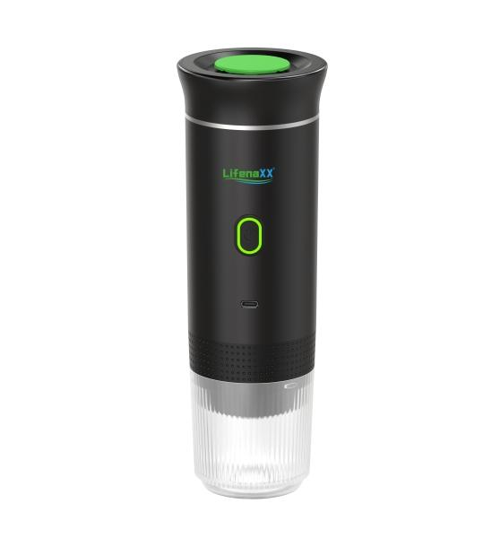
Lifenaxx Espresso To Go LX-060

Artikelnummer | 5315 |  | VE | 15
EAN | 4260358128665 |  | Stück pro Palette | 450
Zollnummer | 85167100 |  | Lagen Pro Palette | 6

Abmessungen - Artikel
Länge(cm) | Breite(cm) | Höhe(cm) | Gewicht(g)
8.4 | 8.4 | 24.6 | 679

Abmessungen - Artikelverpackung
Länge(cm) | Breite(cm) | Höhe(cm) | Leergewicht(g) | Gewicht(g) Artikel+Verpackung
27.2 | 9.4 | 9 | 72 | 834

Abmessungen - VE Karton (Masterkarton)
Länge(cm) | Breite(cm) | Höhe(cm) | Gewicht(g)
47 | 29 | 29.5 | 13000

Verpackung - Bestandteile
Rest Zubehör (g) | Papier/Pappe (g) | Styropor (g) | Kunstst. Hohlkörper(g) | Kunstst. Folien(g) | Materialverbunde (g)
36 | 0 | 0 | 0 | 5 | 0

Batterie- / Akkuinformationen
Batterie-benötigt | Batterie enthalten | Batterie-Typ | Batterie-System(Art)
Ja | Ja | Akku | Li-Ion - Lithium-Ionen-Akku
Anzahl(stk.) | Gewicht/Stk.(g) | Energiedichte(WH/Kg) | Leistung(WH)
3 | 45 | 203.74 | 9.25

Lithium Baterie
Energiegehalt | Gewicht (Kg)
7500 | 135

Weiterführende Informationen
Technaxx Reseller Portal

